Sheet1
ここにカーソルを合わせる
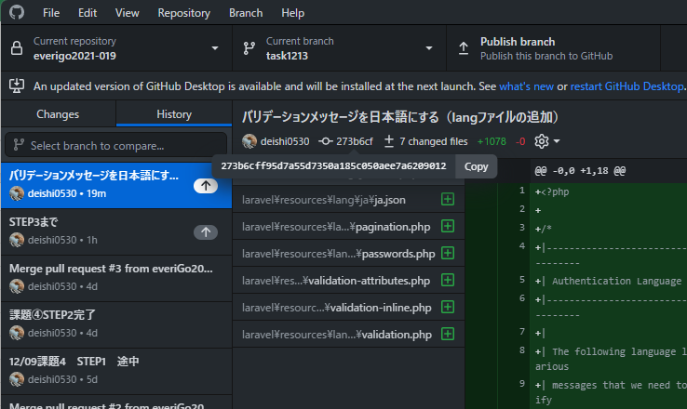

コピー

ここの時に戻したい場合

repository⇒Open in Command Prompt

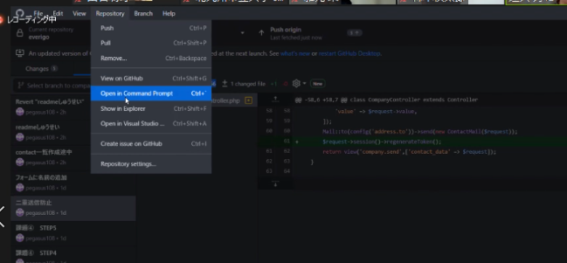

git checkoutと入力し、先ほどのコピーしたものを貼り付け

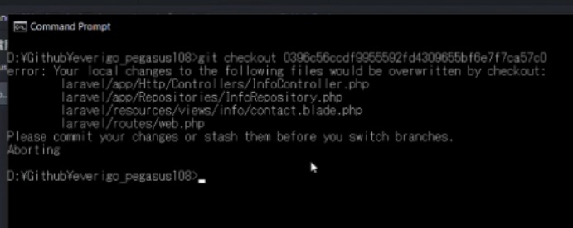

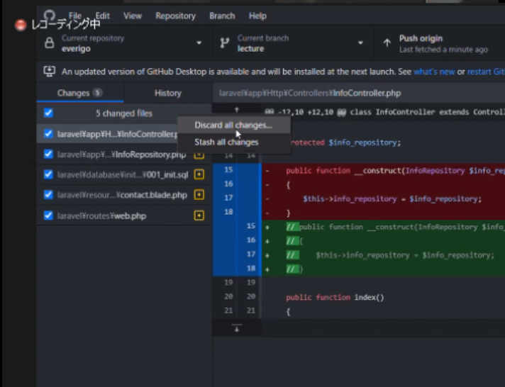

ディスカード：破棄

